Sheet1
Chec list Triangle
Browser |  | Opera |  | Chrome | Safary | Comments
Tester |  | Teste1 |  | Tester 2 | Tester 3
Check |  | Status
Check the name when the app is opened |  | TRUE |  | TRUE | TRUE
Check requirements. |  | TRUE |  | TRUE | TRUE
Check length value in field A when pushing "up" and "down" buttons |  | https://jira.ithillel.com/browse/QMC-302?filter=22107 |  |  |  | 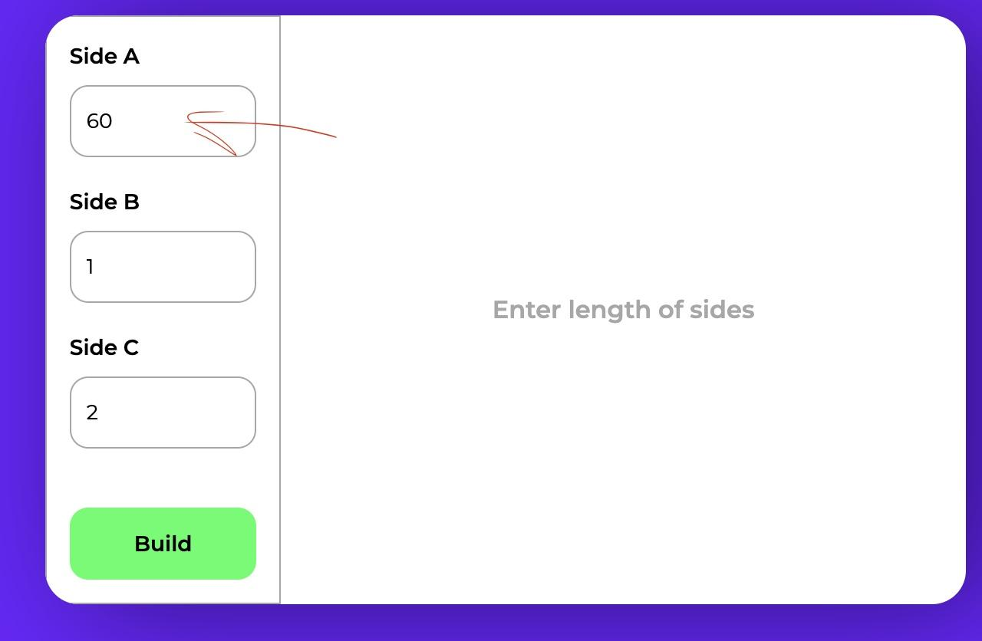
Check length value in field C when pushing "up" and "down" buttons |  | https://jira.ithillel.com/browse/QMC-303?filter=22107 |  |  |  | 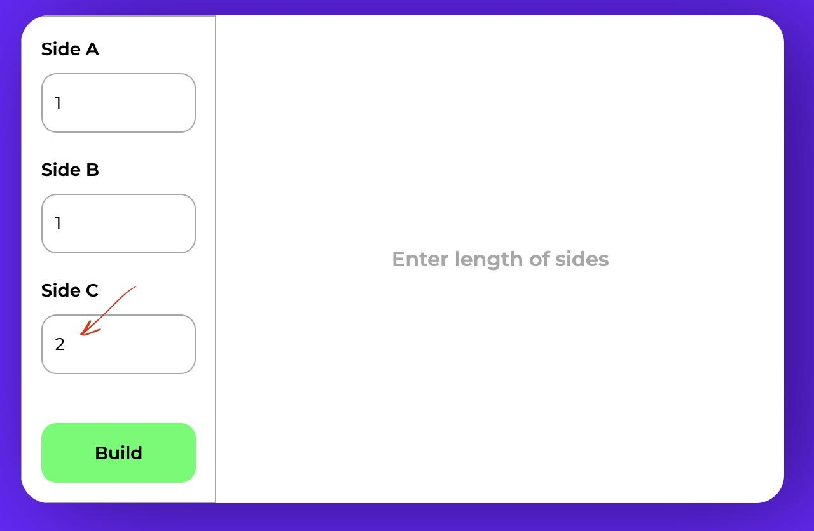
Check length value in field B when pushing "up" and "down" buttons |  | TRUE |  | TRUE | TRUE
Checking Boundary values of all fields (ex: 1,25,50 length) by input values manualy |  | https://jira.ithillel.com/browse/QMC-304?filter=22107 |  |  |  | 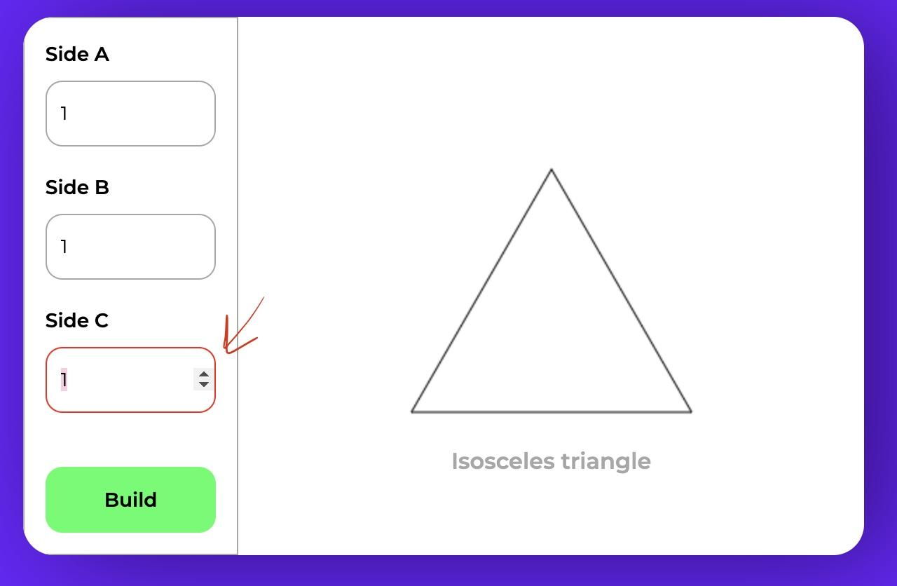
Negative testing by fillin in invalid values (ex: -1, -60, 60,70,80) How the system reacts |  | TRUE |  | TRUE | TRUE

Bugs Triangle app
Bug id Jira | Summary |  | Priority
QMC-302 | Field A: Incorrect length indicators when pushing "up" button |  | Medium
QMC-303 | Field C: Incorrect length indicators when pushing "down" button |  | Medium
QMC-304 | Field C: Highlights red when valid data is entered |  | Medium

SQL запити
В компанії буде відбуватися підвищення заробітної плати. Директор хоче отримати список всіх девелоперів, їх повну інформацію, які пропрацювали більше одного року, та їх зарплату з урахуванням що вона буде збільшена на 15%.
Спочатку створимо таблицю Employees:
CREATE TABLE employees ( ID INT PRIMARY KEY, name VARCHAR(50), position VARCHAR(50), salary INT, experience INT ); INSERT INTO employees (ID, name, position, salary, experience) VALUES (1, 'Test', 'QA', 1000, 7), (2, 'Qwerty', 'developer', 2000, 2), (3, 'TeQw', 'manager', 1500, 4);
Тепер зробимо виборку з завдання:
SELECT
ID,
name,
position,
salary * 1.15 AS new_salary,
experience
FROM
employees
WHERE
position = 'developer' AND
experience > 1;

Створюємо таблиці Users and Cards
CREATE TABLE Users ( ID INT PRIMARY KEY, Name VARCHAR(50), Age INT, cardId INT ); INSERT INTO Users (ID, Name, Age, cardId) VALUES (1, 'Mikolа', 18, 1), (2, 'Andrii', 49, 2), (3, 'Oksana', 53, 3), (4, 'Oksana', 33, 3); CREATE TABLE Cards ( ID INT PRIMARY KEY, cardType VARCHAR(20) ); INSERT INTO Cards (ID, cardType) VALUES (1, 'silver'), (2, 'gold'), (3, 'platinum');
SELECT
Вивести ім'я та тип карти користувачів у яких вік від 25 до 60.
SELECT
u.Name,
c.cardType
FROM
users u
JOIN
cards c ON u.cardId = c.ID
WHERE
u.Age BETWEEN 25 AND 60;

